2024.10.21核价
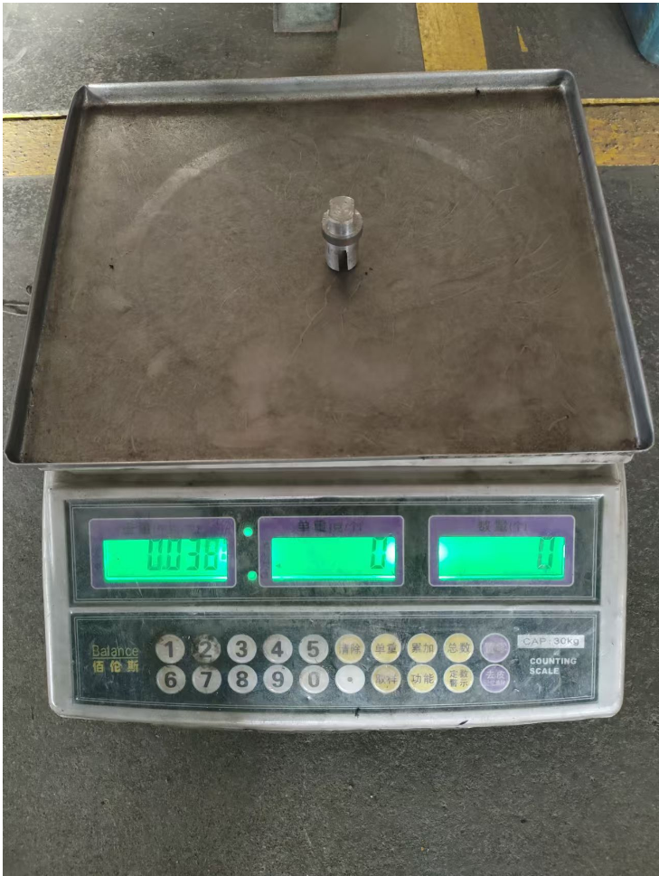
序号 | 车型 | 采购工厂 | 供应商 | 零件号 | 物料名称 | 计量单位 | 旭兴-未税价 |  | 材料 |  |  |  |  | 工序
 |  |  |  |  |  |  |  | 材质 | 毛重 | 净重 | 材料单价-未税 | 废铁单价 | 材料费 | 工序 | 拆解工时费(元/h) | 拆解工时费(元/s) | 拆解工时s | 工序费 | 包装 | 运费 | 管理费 | 财务费 | 利润 | 合计
1 |  | 河北工厂 | 旭兴 | SCS0007577 | 快拆前地锁扭簧轴 | 件 | 2.3 | 20# | 0.0712272204 | 0.038 | 5 | 2 | 0.2896816612 | 断料 | 20 | 0.01 | 15 | 0.08 | 1% | 2% | 1% | 3% | 5% | 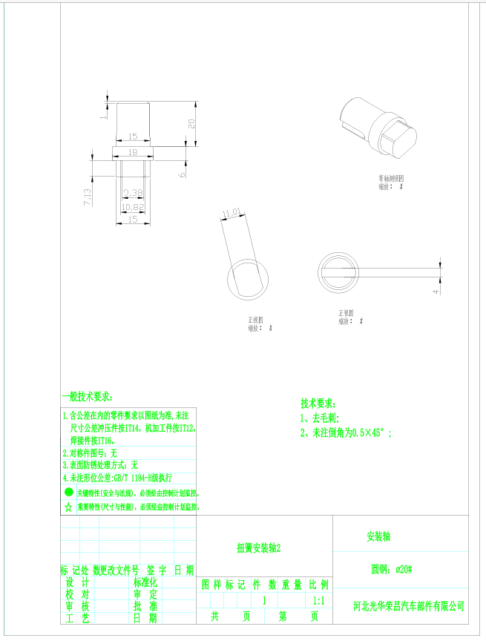
 |  |  |  |  |  |  |  |  |  |  |  |  |  | 车床 | 30 | 0.01 | 30 | 0.08
 |  |  |  |  |  |  |  |  |  |  |  |  |  | 倒角 | 30 | 0.01 | 5 | 0.04
 |  |  |  |  |  |  |  |  |  |  |  |  |  | 铣床 | 40 | 0.01 | 120 | 1.33

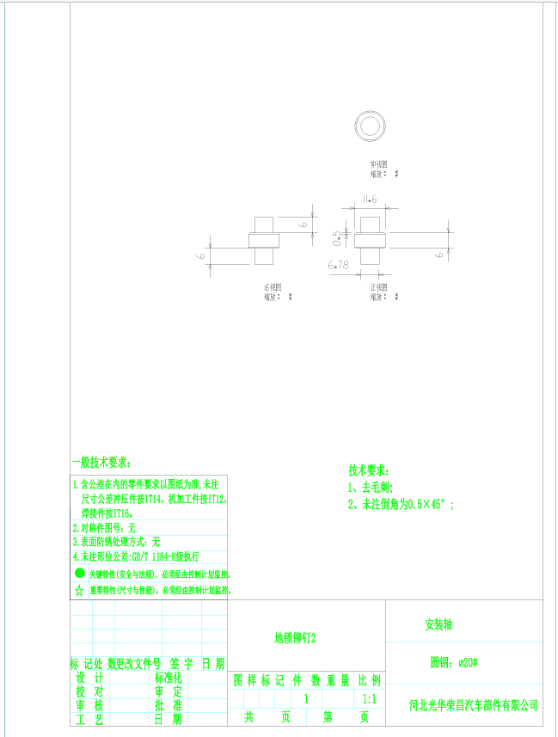
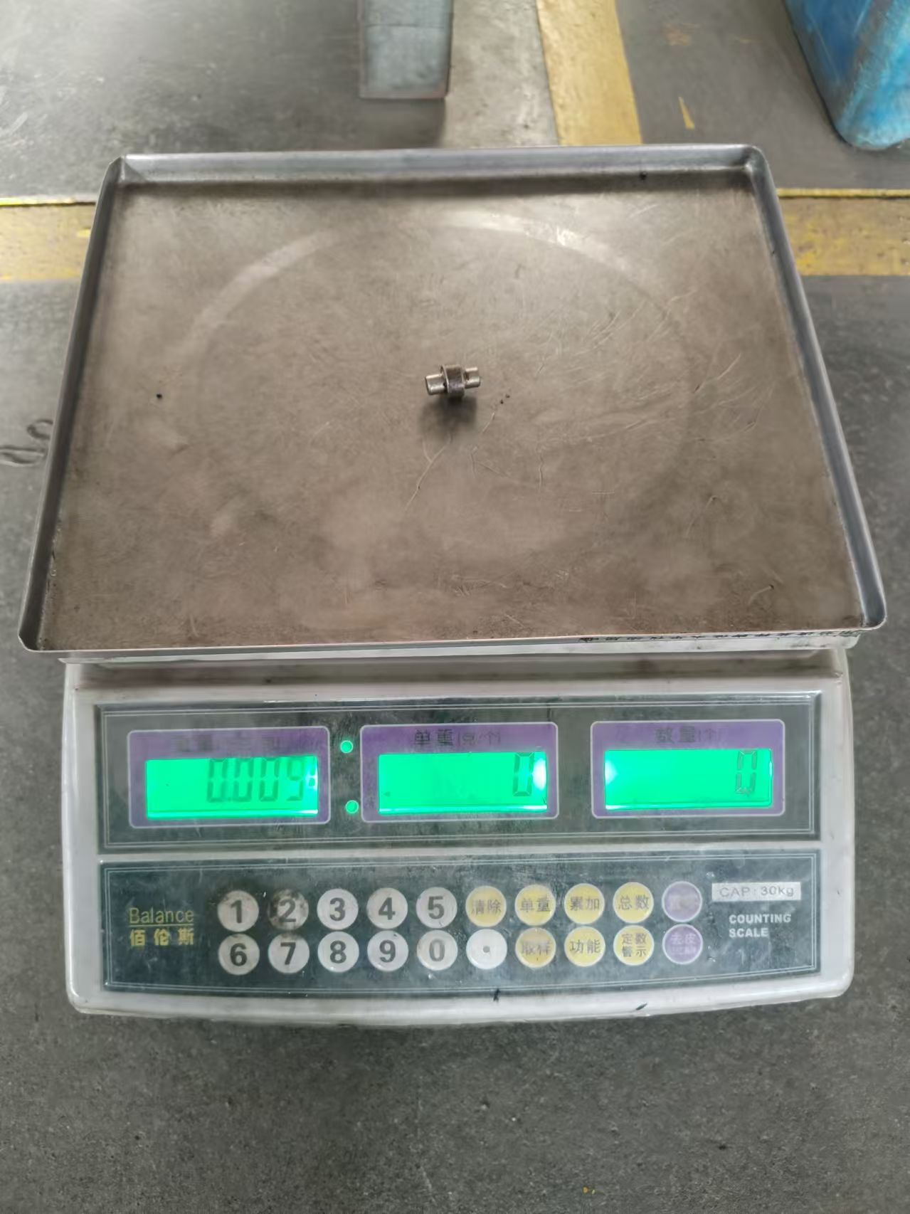
 |  |  |  |  |  |  |  | 合计 |  |  |  |  | 0.2896816612 |  |  |  |  | 1.54 | 0.018313483279 | 0.036626966557 | 0.018313483279 | 0.054940449836 | 0.091567416393 | 2.0511101272
2 |  | 河北工厂 | 旭兴 | SCS0007578 | 快拆前地锁铆钉 | 件 | 0.75 | 20# | 0.0161895864 | 0.009 | 5 | 2 | 0.0665687592 | 断料 | 15 | 0.00 | 10 | 0.04 | 1% | 2% | 1% | 3% | 5%
 |  |  |  |  |  |  |  |  |  |  |  |  |  | 车床 | 30 | 0.01 | 20 | 0.08
 |  |  |  |  |  |  |  |  |  |  |  |  |  | 倒角 | 30 | 0.01 | 10 | 0.08

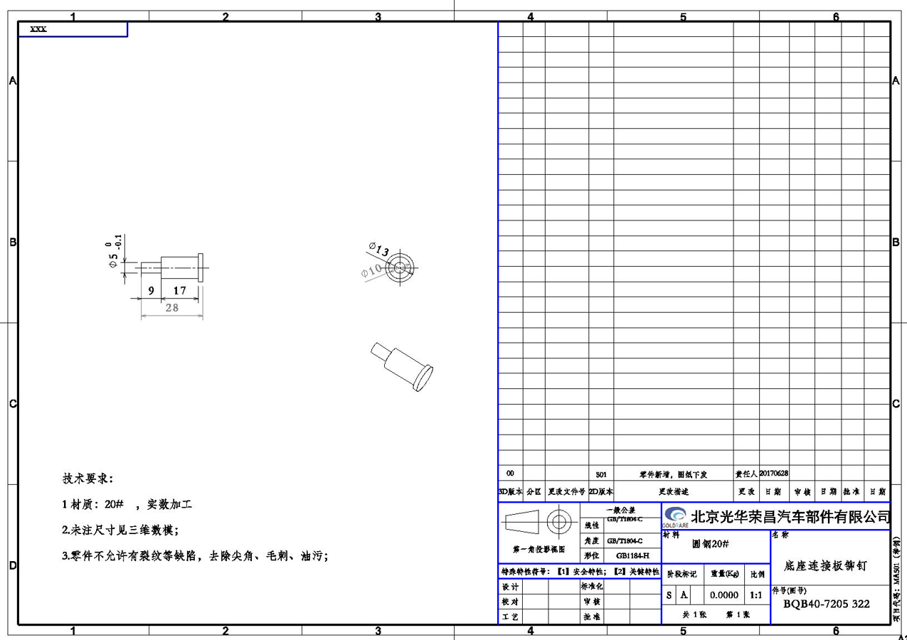
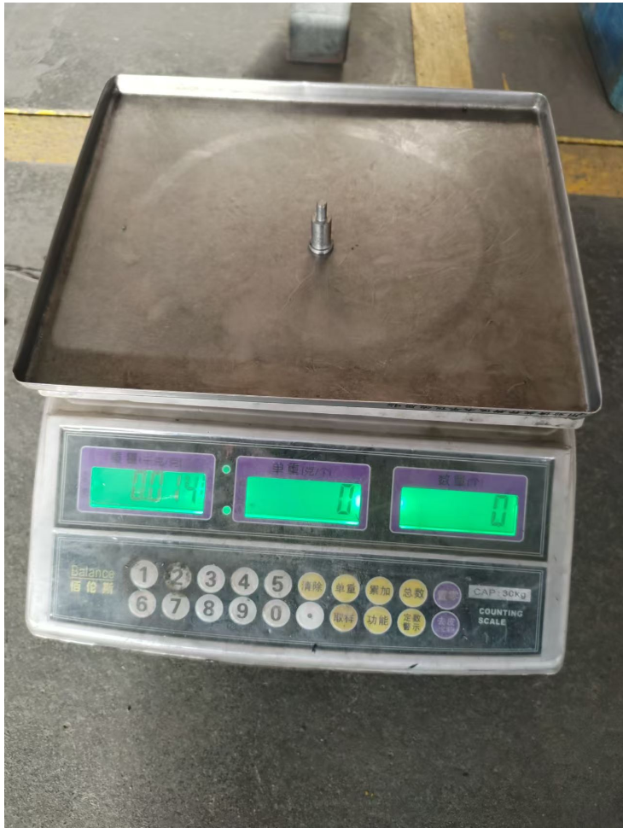
 |  |  |  |  |  |  |  | 合计 |  |  |  |  | 0.0665687592 |  |  |  |  | 0.21 | 0.0027490209253 | 0.0054980418507 | 0.0027490209253 | 0.008247062776 | 0.013745104627 | 0.30789034364
3 |  | 河北工厂 | 旭兴 | SCS0007579 | 座底连接板铆钉 | 件 | 0.62 | 20# | 0.030760535 | 0.014 | 5 | 2 | 0.120281605 | 断料 | 20 | 0.01 | 10 | 0.06 | 1% | 2% | 1% | 3% | 5%
 |  |  |  |  |  |  |  |  |  |  |  |  |  | 车床 | 30 | 0.01 | 20 | 0.08

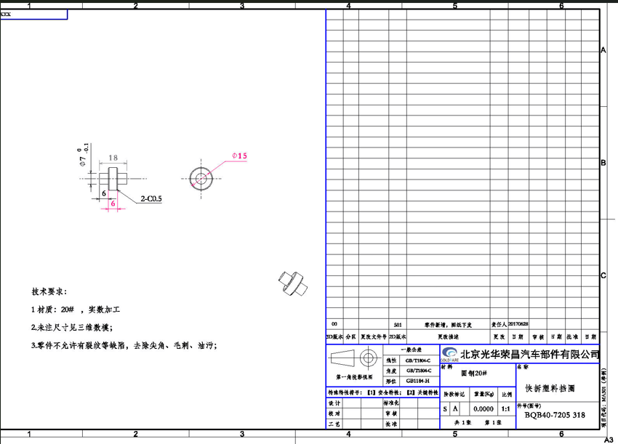
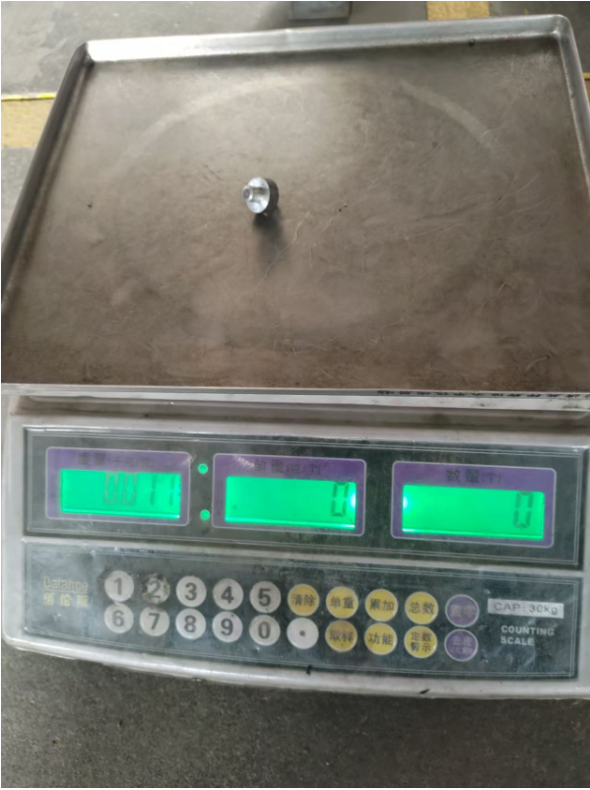
 |  |  |  |  |  |  |  | 合计 |  |  |  |  | 0.120281605 |  |  |  |  | 0.14 | 0.0025917049389 | 0.0051834098778 | 0.0025917049389 | 0.0077751148167 | 0.012958524694 | 0.29027095316
4 |  | 河北工厂 | 旭兴 | SCS0007580 | 快拆塑料挡圈 | 件 | 0.75 | 20# | 0.027070875 | 0.011 | 5 | 2 | 0.103212625 | 断料 | 20 | 0.01 | 10 | 0.06 | 1% | 2% | 1% | 3% | 5%
 |  |  |  |  |  |  |  |  |  |  |  |  |  | 车床 | 30 | 0.01 | 20 | 0.08
 |  |  |  |  |  |  |  |  |  |  |  |  |  | 倒角 | 30 | 0.01 | 10 | 0.08

 |  |  |  |  |  |  |  | 合计 |  |  |  |  | 0.103212625 |  |  |  |  | 0.22 | 0.0032543484722 | 0.0065086969444 | 0.0032543484722 | 0.0097630454167 | 0.016271742361 | 0.36448702889
5 |  | 河北工厂 |  | SLT0010525 | 内外绞架连接螺栓 | 件 | 1.46 | SWRCH35K | 0.060 | 0.057 | 5 | 2 | 0.29 | 冷镦 | 45 | 0.01 | 5 | 0.06 | 1% | 2% | 1% | 3% | 5% |  | 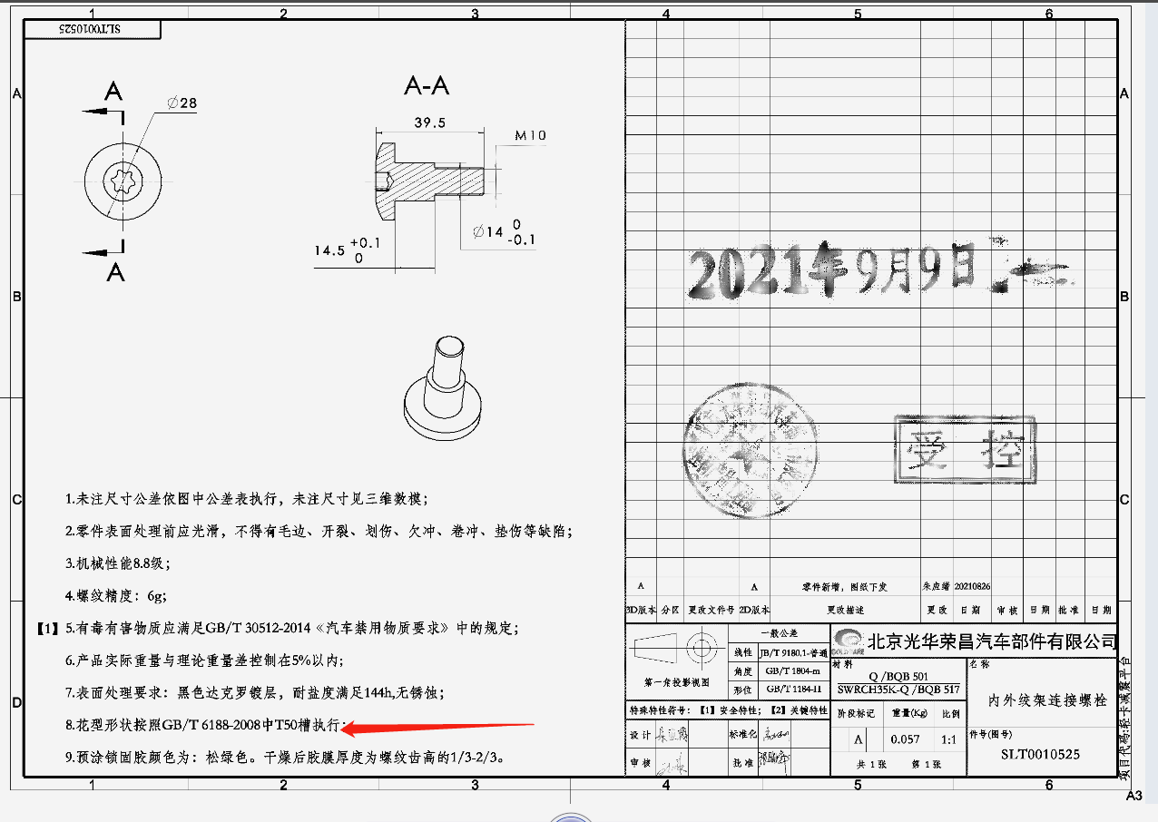
 |  |  |  |  |  |  |  |  |  |  |  |  |  | 车床 | 20 | 0.01 | 20 | 0.11
 |  |  |  |  |  |  |  |  |  |  |  |  |  | 倒角 | 15 | 0.00 | 10 | 0.04
 |  |  |  |  |  |  |  |  |  |  |  |  |  | 搓丝 | 15 | 0.00 | 5 | 0.02
 |  |  |  |  |  |  |  |  |  |  |  |  |  | 热处理 | 3元/kg |  |  | 0.17
 |  |  |  |  |  |  |  |  |  |  |  |  |  | 达克罗 | 8元/kg |  |  | 0.46
 |  |  |  |  |  |  |  |  |  |  |  |  |  | 涂紧固胶 |  |  |  | 0.15
 |  |  |  |  |  |  |  | 合计 |  |  |  |  | 0.29 |  |  |  |  | 1.01 | 0.01 | 0.03 | 0.01 | 0.04 | 0.0653 | 1.46
6 |  | 河北工厂 |  | SHT0015920 | 支架衬套 | 件 | 0.5 | 20# | 0.052 | 0.034 | 5 | 2 | 0.22 | 断料 | 20 | 0.01 | 10 | 0.06 | 1% | 2% | 1% | 3% | 5% |  | 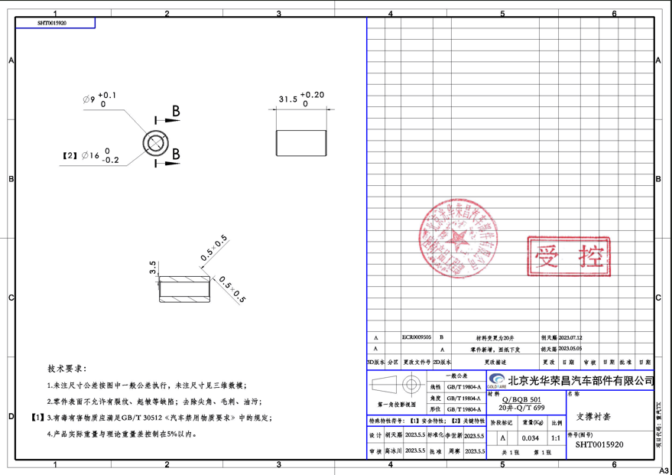
 |  |  |  |  |  |  |  |  |  |  |  |  |  | 倒角 | 30 | 0.01 | 10 | 0.08
 |  |  |  |  |  |  |  |  |  |  |  |  |  | 打孔 | 15 | 0.00 | 20 | 0.08

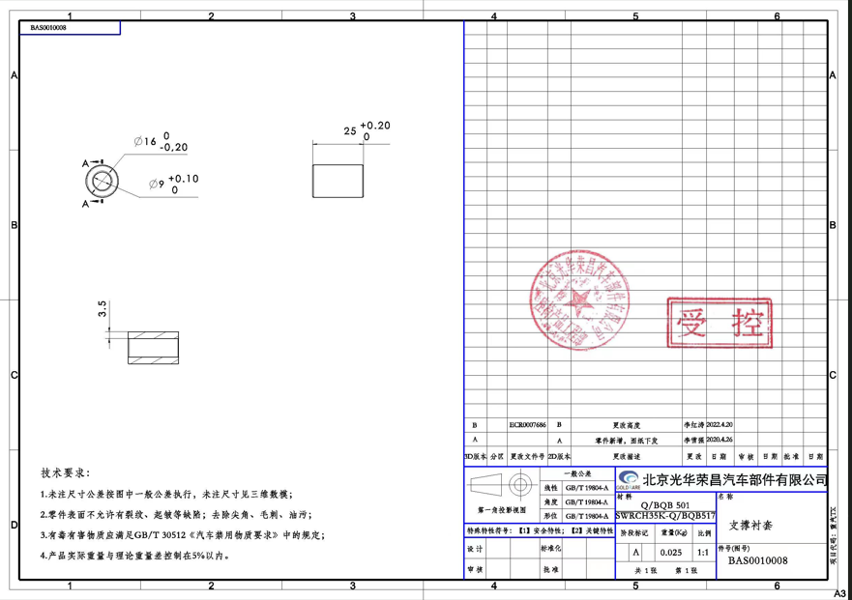
 |  |  |  |  |  |  |  | 合计 |  |  |  |  | 0.22 |  |  |  |  | 0.22 | 0.00 | 0.01 | 0.00 | 0.01 | 0.0223 | 0.50
7 |  | 河北工厂 |  | BAS0010008 | 支架衬套 | 件 | 0.3142 | 20# | 0.042 | 0.025 | 5 | 2 | 0.18 | 断料 | 20 | 0.01 | 10 | 0.06 | 1% | 2% | 1% | 3% | 5%
 |  |  |  |  |  |  |  |  |  |  |  |  |  | 倒角 | 30 | 0.01 | 10 | 0.08
 |  |  |  |  |  |  |  |  |  |  |  |  |  | 打孔 | 15 | 0.00 | 20 | 0.08

 |  |  |  |  |  |  |  | 合计 |  |  |  |  | 0.18 |  |  |  |  | 0.22 | 0.00 | 0.01 | 0.00 | 0.01 | 0.0199 | 0.45
8 |  | 河北工厂 |  | BAS0010022 | 上框焊接轴套 | 件 | 0.5805 | 35# | 0.0312164775 | 0.018 | 5 | 2 | 0.13 | 断料 | 20 | 0.01 | 25 | 0.14 | 1% | 2% | 1% | 3% | 5% |  | 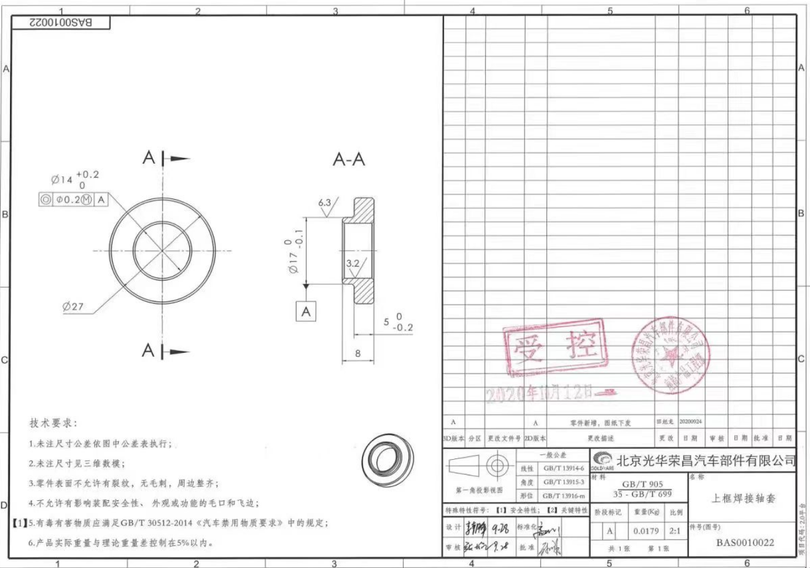
 |  |  |  |  |  |  |  |  |  |  |  |  |  | 车床 | 30 | 0.01 | 10 | 0.08
 |  |  |  |  |  |  |  |  |  |  |  |  |  | 倒角 | 30 | 0.01 | 10 | 0.08

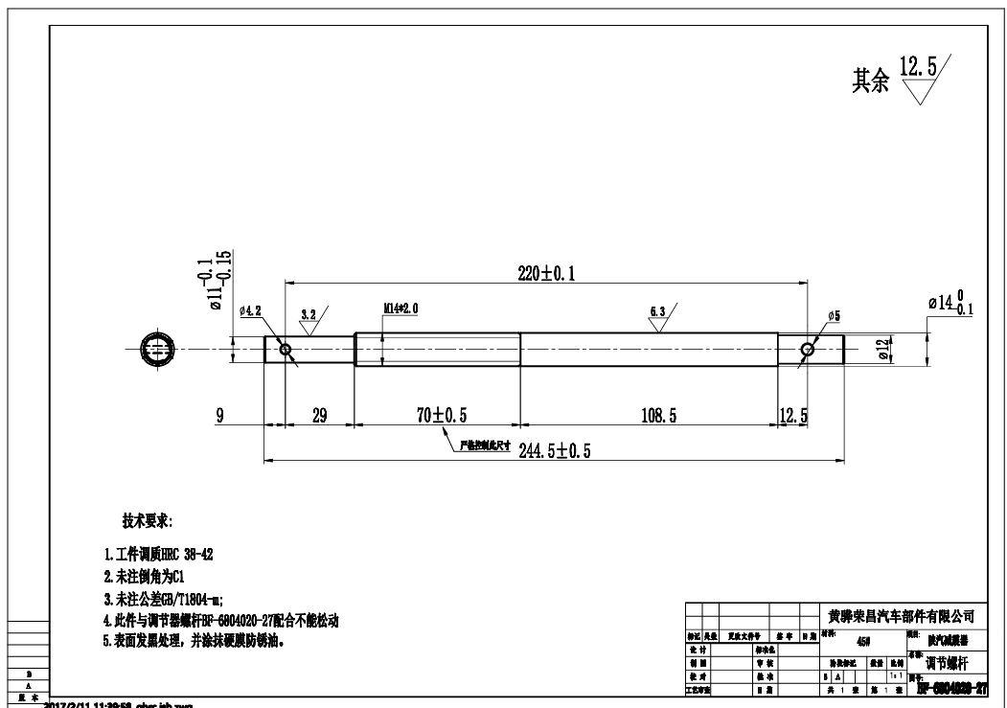
 |  |  |  |  |  |  |  | 合计 |  |  |  |  | 0.13 |  |  |  |  | 0.31 | 0.00 | 0.01 | 0.00 | 0.01 | 0.0218 | 0.49
9 |  | 河北工厂 | 旭兴 | BFA0000361 | 调节螺杆(长) | 件 | 4.7835 | 20# | 0.297 | 0.245 | 5 | 2 | 1.38 | 断料 | 20 | 0.01 | 10 | 0.06 | 1% | 2% | 1% | 3% | 5% |  |  | 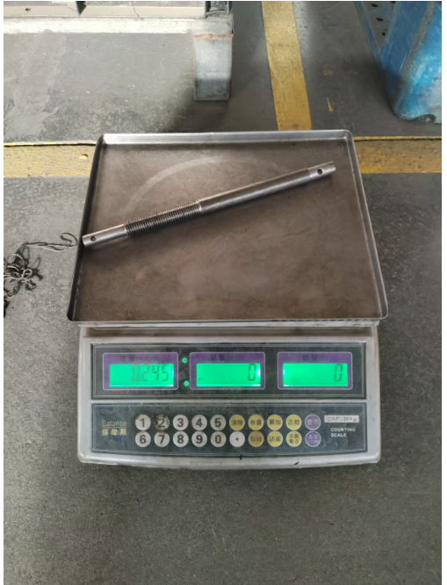
 |  |  |  |  |  |  |  |  |  |  |  |  |  | 倒角 | 30 | 0.01 | 15 | 0.13
 |  |  |  |  |  |  |  |  |  |  |  |  |  | 打孔 | 15 | 0.00 | 30 | 0.13
 |  |  |  |  |  |  |  |  |  |  |  |  |  | 车丝 | 30 | 0.01 | 15 | 0.13
 |  |  |  |  |  |  |  |  |  |  |  |  |  | 车床 | 30 | 0.01 | 30 | 0.25
 |  |  |  |  |  |  |  |  |  |  |  |  |  | 调质 |  |  |  | 0.49
 |  |  |  |  |  |  |  |  |  |  |  |  |  | 发黑 |  |  |  | 0.30
 |  |  |  |  |  |  |  |  |  |  |  |  |  | 防锈油 |  |  |  | 0.10

 |  |  |  |  |  |  |  | 合计 |  |  |  |  | 1.38 |  |  |  |  | 1.57 | 0.03 | 0.06 | 0.03 | 0.09 | 0.1477 | 3.31
10 |  | 河北工厂 | 旭兴 | BFA0000380 | 前支撑固定轴 | 件 | 0.6190 | 20# | 0.039 | 0.016 | 5 | 2 | 0.15 | 断料 | 20 | 0.01 | 10 | 0.06 | 1% | 2% | 1% | 3% | 5% |  | 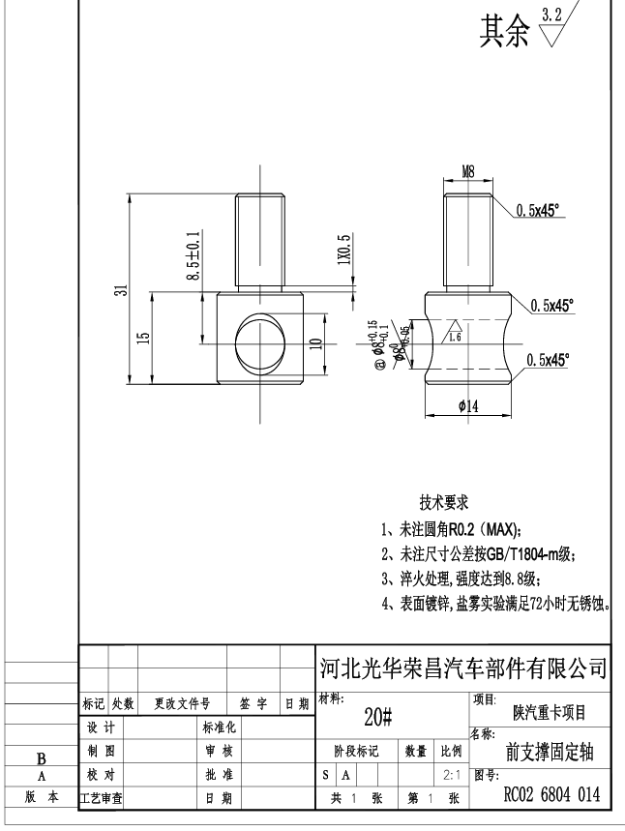 | 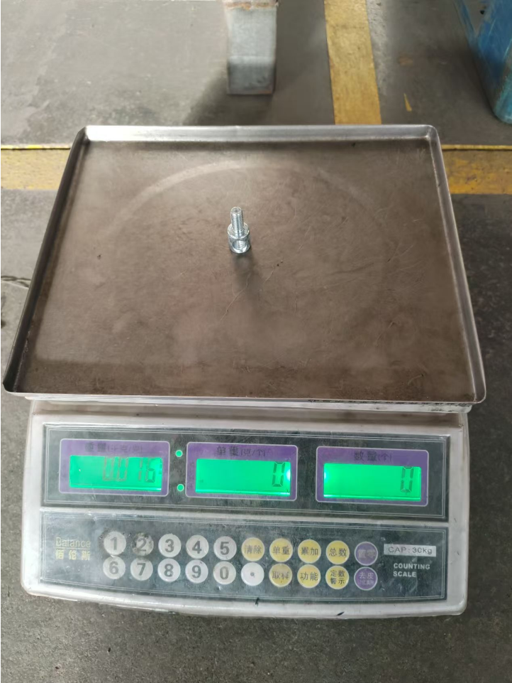
 |  |  |  |  |  |  |  |  |  |  |  |  |  | 车床 | 30 | 0.01 | 20 | 0.17
 |  |  |  |  |  |  |  |  |  |  |  |  |  | 倒角 | 30 | 0.01 | 15 | 0.13
 |  |  |  |  |  |  |  |  |  |  |  |  |  | 打孔 | 15 | 0.00 | 30 | 0.13
 |  |  |  |  |  |  |  |  |  |  |  |  |  | 搓丝 | 15 | 0.00 | 5 | 0.02
 |  |  |  |  |  |  |  |  |  |  |  |  |  | 热处理 |  |  |  | 0.03

 |  |  |  |  |  |  |  | 合计 |  |  |  |  | 0.15 |  |  |  |  | 0.53 | 0.01 | 0.01 | 0.01 | 0.02 | 0.0337 | 0.76
11 |  | 河北工厂 |  | SHT0010225 | 仰角连杆轴 | 件 | 0.9292 | 10B21 | 0.037 | 0.014 | 5 | 2 | 0.14 | 断料 | 20 | 0.01 | 15 | 0.08 | 1% | 2% | 1% | 3% | 5% |  | 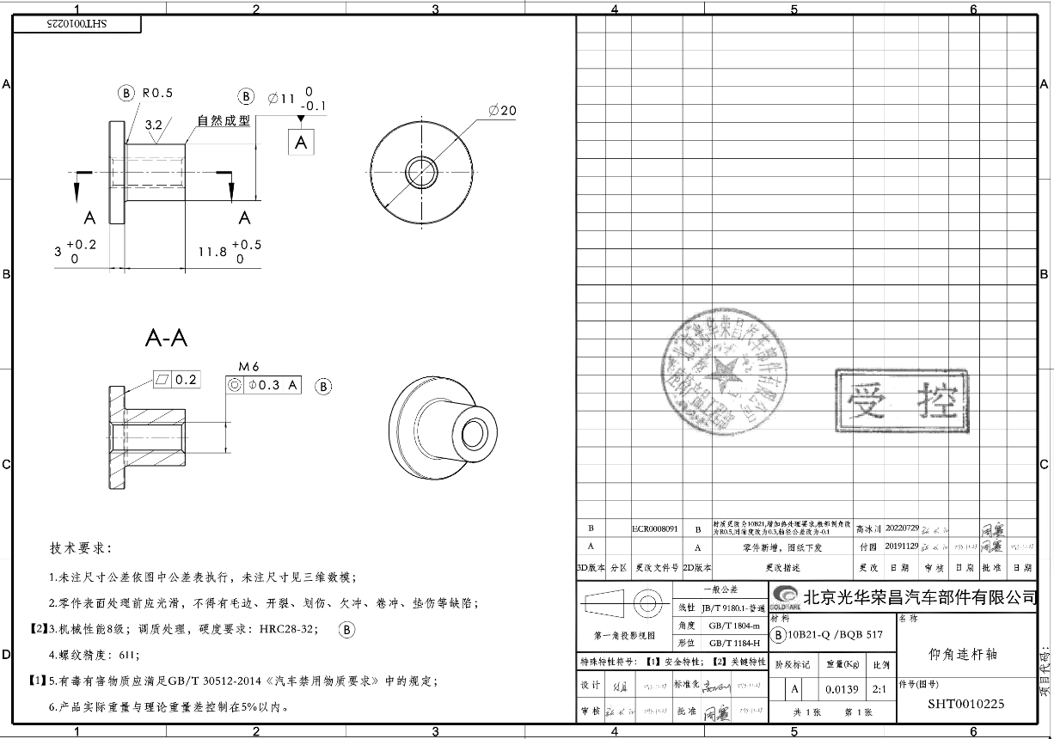
 |  |  |  |  |  |  |  |  |  |  |  |  |  | 车床 | 30 | 0.01 | 20 | 0.17
 |  |  |  |  |  |  |  |  |  |  |  |  |  | 打孔 | 15 | 0.00 | 20 | 0.08
 |  |  |  |  |  |  |  |  |  |  |  |  |  | 攻丝 | 15 | 0.00 | 10 | 0.04
 |  |  |  |  |  |  |  |  |  |  |  |  |  | 倒角 | 30 | 0.01 | 10 | 0.08
 |  |  |  |  |  |  |  |  |  |  |  |  |  | 调质 |  |  |  | 0.03

 |  |  |  |  |  |  |  | 合计 |  |  |  |  | 0.14 |  |  |  |  | 0.49 | 0.01 | 0.01 | 0.01 | 0.02 | 0.0312 | 0.70

